Spielplan
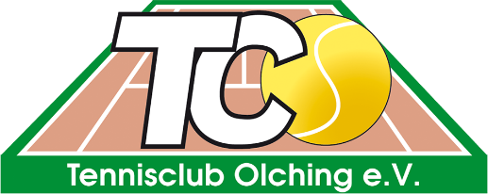
 | Clubturnier 2022 Herren B

 | Achtelfinale |  | Viertelfinale |  | Halbfinale |  | Finale

1. | Henke, Sebastian | 1
 | Rast | 0
 |  |  | Henke, Sebastian | 0
 |  |  | 0 | 0
 | Göttling, Stefan | 0
 | Schmidt, David | 0

 |  |  |  |  | 0 | 0
 |  |  |  |  | 0 | 0

3. | Riede, Ronald | 1
 | Rast | 0
 |  |  | Riede, Ronald | 0
 |  |  | 0 | 0
 | Eder, Thomas | 0
 | Tristl, Luca | 0

 |  |  |  |  |  |  | 0 | 0
 |  |  |  |  |  |  | 0 | 0

 | Vollrath, Benjamin | 0
 | Lappschies, Mike | 0
 |  |  | 0 | 0
 |  |  | Streif R. / Küstner T. | 0
 | Rast | 0
4. | Streif R. / Küstner T. | 1

 |  |  |  |  | 0 | 0
 |  |  |  |  | 0 | 0

 | Godenrath, Jürgen | 0
 | Ulrich, Wolfgang | 0
 |  |  | 0 | 0
 |  |  | Hochholzer, Nico | 0
 | Rast | 0
2. | Hochholzer, Nico | 1

